IMPRIMIR FORMULARIO
INSTRUCCIONES
No olvide consignar:
-Tipo de celebración
- Datos Solicitante
-Teléfono solicitante
-Fecha / hora
- Nº usuario
Los datos de carácter personal que puedan aparecer en este documento o sus anexos deberán ser tratados conforme a lo establecido en la legislación vigente en materia de Protección de Datos, debiendo ser empleados únicamente para la finalidad con que fueron comunicados y mantenidos durante no más tiempo del necesario para los fines del tratamiento.
Edite esta celda si tiene más de 32 invitados
ESTA RELACIÓN DEBERÁ SER PRESENTADA EN LA GERENCIA DEL C.D.S.C. SUBOFICIALES-TABLADA, COMO MÍNIMO CON DOS DÍAS LABORABLES DE ANTELACIÓN A LA FECHA. SIENDO EL MIERCOLES EL ÚLTIMO DÍA PARA LAS CELEBRACIONES EN VIERNES , SÁBADO , DOMINGO Y LUNES .

- | RELLENAR CON LETRA MAYÚSCULA LEGIBLE.
- | AGRUPAR EN VEHÍCULOS Y ORDENAR LOS CONDUCTORES ALFABÉTICAMENTE.
- | EL RESTO EN ORDEN ALFABÉTICO.
- | EL CAMPO DNI ES OBLIGATORIO.
A la finalización de la celebración, deberán abandonar el Acuartelamiento el personal y los vehículos que, por este motivo, han accedido al mismo.
 | CELEBRACIONES
Tipo de celebración: | Selecciónes tipo en lista desplegable - campo obligatorio | Fecha:
Lugar: | CDSC Suboficiales Tablada | Hora:
Solicitante: |  | Nº Usuario:
Tlf:
HOJA 1 | Apellidos y nombre (en orden alfabético) | D.N.I. | Matrícula
1 | ÁLVAREZ….. | 0 | 0
2 | DÍAZ….. | 0 | 0
3 | TOLEDANO…. | 0 | 0
4 | ZAMORA….. | 0 | 0
5 | 0 | 0 | 0
6 | 0 | 0 | 0
7 | 0 | 0 | 0
8 | 0 | 0 | 0
9 | 0 | 0 | 0
10 | 0 | 0 | 0
11 | 0 | 0 | 0
12 | 0 | 0 | 0
13 | 0 | 0 | 0
14 | 0 | 0 | 0
15 | 0 | 0 | 0
16 | 0 | 0 | 0
17 | 0 | 0 | 0
18 | 0 | 0 | 0
19 | 0 | 0 | 0
20 | 0 | 0 | 0
21 | 0 | 0 | 0
22 | 0 | 0 | 0
23 | 0 | 0 | 0
24 | 0 | 0 | 0
25 | 0 | 0 | 0
26 | 0 | 0 | 0
27 | 0 | 0 | 0
28 | 0 | 0 | 0
29 | 0 | 0 | 0
30 | 0 | 0 | 0
31 | 0 | 0 | 0
32 | 0 | 0 | 0
AUTORIZADO EL ACCESO
EL JEFE DEL ESEG. DEL ACAR. TABLADA
 | Vº.Bº
 | EL DIRECTOR GERENTE DEL | 2025-02-11
 | CDSC Suboficiales Tablada | EL SOLICITANTE

 |  | FIRMAR AQUÍ Y EN EL DORSO
Los datos de carácter personal que puedan aparecer en este documento o sus anexos deberán ser tratados conforme a lo establecido en la legislación vigente en materia de Protección de Datos, debiendo ser empleados únicamente para la finalidad con que fueron comunicados y mantenidos durante no más tiempo del necesario para los fines del tratamiento.

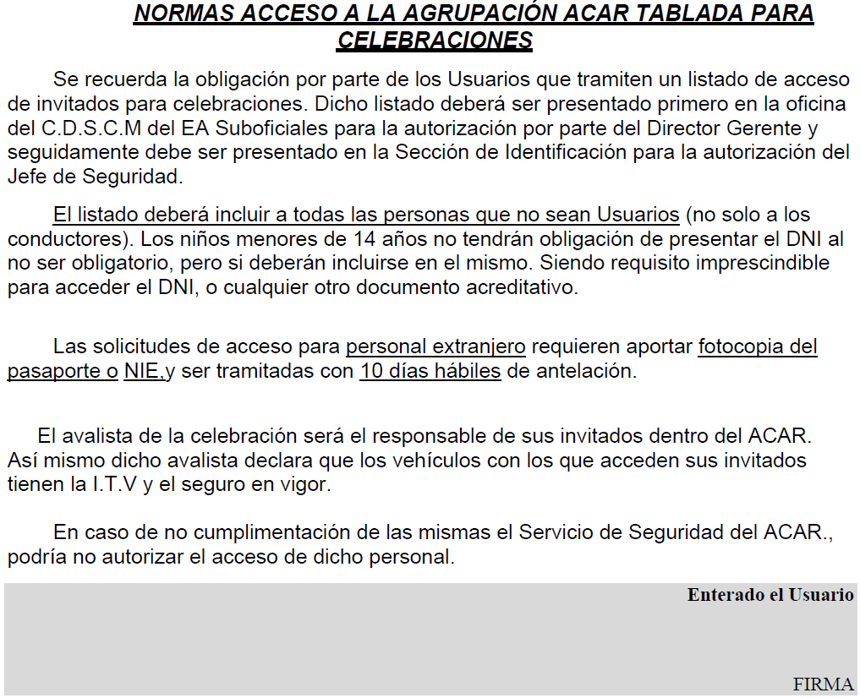

CONFIGURA TU LISTADO
Use este botón para ordenar alfabéticamente por 1º apellido. Impresciandible en MAYUSCULAS
INSTRUCCIONES DE CUMPLIMENTACIÓN
(listados autorización acceso Acar. Tablada)
El plazo de presentación son 3 días laborables de antelación al día del evento. En semanas normales (sin festivos) sería los miercoles como máximo para eventos durante el fin de semana o el lunes.
En caso de incluir invitados de nacionalidad extranjera debe solicitar la autorización con 10 días de antelación, aportando copia del pasaporte o documento de identidad a través de la oficina del CDSC.
Se debe consignar la matrícula del vehículo en el que accede cada invitado. (si accede a pié indique "A PIE").
Para lo menores que aun no tengan DNI, se pone "MENOR".
No agrupe por vehículos. Ordene su lista por orden alfabético de primer apellido. Los usuarios del CDSC estamos autorizados para ello, a pesar de las instrucciones que verá en el formulario.
Aquellos invitados que, por ser usuarios del Centro no necesitan autorización, deberen ser incluidos igualmente en esta lista, ya que el Centro Deportivo utilizará una copia para el control de aforo de instalaciones, de lo contrario tendrá que elaborar otra lista aparte.
En estos casos, consignaremos "Usuario del CDSC" en lugar de su DNI y dejaremos la matrícula en blanco.
Si no dispone de impresora puede generar PDF y enviarlo al correo del Centro (debe estár firmado).
Una vez visado por la Dirección del Centro, deberá presentarlo personalmente y en los plazos establecidos, en la Sección de Identificación del Acar. Tablada. Ese mismo día podrá formalizar el pago del canon de alquiler de instalaciones. El horario de atención al público es de 8:00 a 13:00 horas.
Los datos de carácter personal que puedan aparecer en este documento o sus anexos deberán ser tratados conforme a lo establecido en la legislación vigente en materia de Protección de Datos, debiendo ser empleados únicamente para la finalidad con que fueron comunicados y mantenidos durante no más tiempo del necesario para los fines del tratamiento.
INFORMACIÓN ADICIONAL
(Uso de instalaciones)
En relación con las listas de invitados, cualquier duda relacionada con el acceso al Acuartelamiento deben consultarla en la sección de Identificación del mismo (Central Tablada: 954 288 400).
En temporada de verano (con piscinas abiertas) los invitados deben abonar entrada ordinaria, o hacer uso de los bonos (venta disponible en la garita de control de acceso al Centro).
Las instalaciones deben ser desalojadas una hora antes del cierre del Centro Deportivo, dejandolas en el mismo estado de conservación y limpieza que se las encontraros. El canon de alquiler de instalaciones incluye servicio de limpieza, asi como el suministro de útiles de cocina (estropajo, balleta y lavavajillas), papel higiénico en el aseo y bolsas de basura en los contenedores.
No obstante, en ningún caso incluye retirada de residuos, que deberán ser depositados por los usuarios en los contenedores que se encuentran junto a la entrada lateral del Centro. Por seguridad, la retirada del carbón usado en las barbacoas se realiza al día siguiente por parte del servicio de limpieza.
Si necesitan más útiles de los mencionados, pueden solicitarlo al servicio de portería del Centro.
El usuario titular que contrata cualquiera de las instalaciones, es responsable de su buen uso y conservación, así como de comunicar cualquier incidencia o percance acaecido durante su uso. Igualmente es responsable de informar a sus invitados (no usuarios) sobre las normas de regimen interior del Centro Deportivo que le sean de de aplicación.
 | Apellidos y nombre (en orden alfabético) | D.N.I. | Matrícula

1 | ÁLVAREZ…..
2 | DÍAZ…..
3 | TOLEDANO….
4 | ZAMORA…..
5
6
7
8
9
10
11
12
13
14
15
16
17
18
19
20
21
22
23
24
25
26
27
28
29
30
31
32
33
34
35
36
37
38
39
40
41
42
43
44
45
46
47
48
49
50
51
52
53
54
55
56
57
58
59
60
61
62
63
64
65
66
67
68
69
70
71
72
73
74
75
76
77
78
79
80
81
82
83
84
85
86
87
88
89
90
91
92
93
94
95
96
97
98
99
100
101
102
103
104
105
106
107
108
109
110
111
112
113
114
115
116
117
118
119
120
121
122
123
124
125
126
127
128
129
130
131
132
133
134
135
136
137
138
139
140
141
142
143
144
145
146
147
148
149
150
151
152
153
154
155
156
157
158
159
160
161
162
163
164
165
166
167
168
169
170
171
172
173
174
175
176
177
178
179
180
181
182
183
184
185
186
187
188
189
190
191
192

